Hoja1
CAJA DE SALUD DE LA BANCA PRIVADA
REGIONAL LA PAZ
ESPECIFICACIONES DE REQUERIMIENTO DE EQUIPOS MEDICOS HOSPITALARIOS

1 | CANTIDAD | UNIDAD | PRODUCTO
 | 2 | PIEZA | TENSIOMETRO DIGITAL
 | ESPECIFICACIONES TECNICAS: |  |  | OFERTA (Manifestar aceptacion o expresamente las condiciones de su oferta con referencia a cada requerimiento) | PARA SER LLENADO POR LA C.S.B.P.
 | CARACTERISTICAS SOLICITADAS |  |  |  | CUMPLE | NO CUMPLE
 | 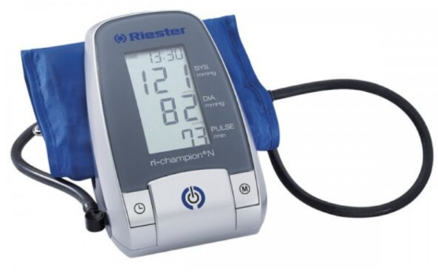
 | MARCA: ESPECIFICAR POR EL PROPONENTE
 | MODELO: ESPECIFICAR POR EL PROPONENTE
 | PROCEDENCIA: A ESPECIFICAR POR EL PROPONENTE
 | MEDICION DE LA PRESION ARTERIAL Y PULSO. QUE CUMPLA CON EL ESTANDAR DE ALTA BHS-A/A. RECONOCIMIENTO DE ARRITMIA CARDIACA. PANTALLA GRANDE LCD SEÑAL DE PULSO OPTICA Y ACUSTICA. 99 MEMORIAS. FECHA Y HORA. MANGUITO DE ALMACENAMIENTO.
 | ACCESORIOS POR CADA PIEZA:
 | 1 BRAZALETE ADULTO DE REPUESTO.
 | SUMINISTRO DE ENERGIA:
 | DISPOSITIVO QUE TRABAJE CON BATERIAS RECARGABLES. ADAPTADOR DE RED DE 6V 600mA (OPCIONAL)
 | DOCUMENTACION:
 | CATALOGO: CON LA PROPUESTA DE PREFERENCIA EN ESPAÑOL CON DATOS TECNICOS E IMAGEN DEL DISPOSITIVO OFERTADO QUE PERMITAN VERIFICAR LAS ESPECIFICACIONES TECNICAS.
 | GARANTIA COMERCIAL:
 | GARANTIA DE 1 AÑO O SUPERIOR
 | PLAZO DE ENTREGA
 | EL TIEMPO DE ENTREGA NO PODRA SUPERAR LOS 15 DIAS HABILES A PARTIR DE LA ADJUDICACION FORMAL
N° | CANTIDAD | UNIDAD | PRODUCTO
2 | 1 | PIEZA | PANTOSCOPIO DE PARED
 | ESPECIFICACIONES TECNICAS: |  |  | OFERTA (Manifestar aceptacion o expresamente las condiciones de su oferta con referencia a cada requerimiento) | PARA SER LLENADO POR LA C.S.B.P.
 | CARACTERISTICAS SOLICITADAS |  |  |  | CUMPLE | NO CUMPLE
 | 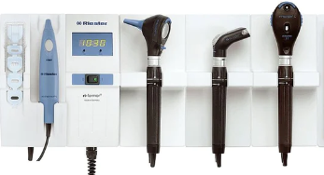
 | MARCA: ESPECIFICAR POR EL PROPONENTE
 | MODELO: ESPECIFICAR POR EL PROPONENTE
 | PROCEDENCIA: A ESPECIFICAR POR EL PROPONENTE
 | DISPOSITIVO PARA FIJACION EN PARED PARA LA EXPLORACION FISICA DEL PACIENTE
 | CARACTERÍSTICAS DE LOS COMPONENTES DEL SET: MANGO: UNIVERSAL, ADAPTABLE A LOS DIFERENTES EQUIPOS DEL SET. OTOSCOPIO: CON POSIBILIDAD DE OTOSCOPIA NENUMÁTICA, CON LUPA (MÍNIMO 3X). OFTALMOSCOPIO: RUEDA DE DIAFRAGMA CON 5 DIAFRAGMAS Y ESTRELLA DE FIJACIÓN. CON FILTRO VERDE. DIOPTRIAS DE -35D HASTA +40D CON PASOS DE 1D. CARCASA DE PROTECCIÓN ANTIPOLVO Y ANTIHUMEDAD. ESPÉCULO NASAL: REGULABLE, DE ESTRUCTURA METÁLICA. DE FÁCIL LIMPIEZA Y DESINFECCIÓN. ESTERILIZABLE. ESPEJOS LARÍNGEOS: DE ESTRUCTURA METÁLICA, CURVOS. DE FÁCIL LIMPIEZA Y DESINFECCIÓN. ESTERILIZABLE.
 | FARINGOSCOPIO CON ILUMINACION CON PORTA ABATE LENGUAS
 | CONEXIÓN Y RECONEXION AUTOMATICA DE LOS MANGOS AL EXTRAERLOS O INTRODUCIRLOS EN EL SOPORTE.
 | ACCESORIOS POR CADA PIEZA:
 | CON TODOS LOS ELEMENTOS NECESARIOS PARA LA FIJACION EN LA PARED Y PARA LA ALIMENTACION ELECTRICA, 1 JUEGO DE 4 ESPECULOS PARA EL OTOSCOPIO REUSABLES, LAMPARA DE REPUESTO POR CADA TIPO CABEZAL
 | CONSUMIBLES:
 | 100 ABATELENGUAS DESECHABLES,
 | SUMINISTRO DE ENERGIA:
 | DISPOSITIVO ADECUADO PARA RED ELECTRICA MONOFASICA, 220 V, 50 HZ, PLACA ENCHUFE TIPO NEMA
 | DOCUMENTACION:
 | CATALOGO: CON LA PROPUESTA DE PREFERENCIA EN ESPAÑOL CON DATOS TECNICOS E IMAGEN DEL DISPOSITIVO OFERTADO QUE PERMITAN VERIFICAR LAS ESPECIFICACIONES TECNICAS, MANUAL O GUIA DE USO: AL MOMENTO DE LA ENTREGA ORIGINAL IMPRESO, DE NO ESTAR EN ESPAÑOL COMO MINIMO UNA GUIA DE USO EN ESPAÑOL ELABORADA POR EL PROVEEDOR
 | GARANTIA COMERCIAL:
 | GARANTIA DE 1 AÑO O SUPERIOR
 | PLAZO DE ENTREGA
 | EL TIEMPO DE ENTREGA NO PODRA SUPERAR LOS 15 DIAS HABILES A PARTIR DE LA ADJUDICACION FORMAL
3 | CANTIDAD | UNIDAD | PRODUCTO
 | 1 | PIEZA | PHMETRO DIGITAL
 | ESPECIFICACIONES TECNICAS: |  |  | OFERTA (Manifestar aceptacion o expresamente las condiciones de su oferta con referencia a cada requerimiento) | PARA SER LLENADO POR LA C.S.B.P.
 | CARACTERISTICAS SOLICITADAS |  |  |  | CUMPLE | NO CUMPLE
 | 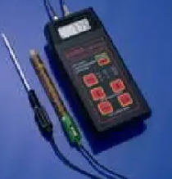
 | MARCA: ESPECIFICAR POR EL PROPONENTE
 | MODELO: ESPECIFICAR POR EL PROPONENTE
 | PROCEDENCIA: A ESPECIFICAR POR EL PROPONENTE
 | RANGO pH: 0,00 a 14,00 RANGO °C: 0,0 a 100.0 1 DIMENSIONES : 185X82 X 45 mm PESO : 520g RESOLUCIÓN pH: 0,01 RESOLUCIÓN °C: 0,1 TIPO Y (VIDA DE BATERIA: 9V X 100 HORAS DE USO CONTINUO CALIBRACIÓN DEL PH: EN DOS PUNTOS AUTOMATICOS CON SOLUCIONES ESTANDAR: 7,01, 4,01 o 10,01 TEMPERATURA DE COMPENSACIÓN: 0 A 100°C ELECTRODO: HI 1230B, DOBLE FUNCIÓN.ELECTRODO CON GEL BNC Y UN METRO DE CABLE INCLUIDO
 | COMPONENTES DEL EQUIPO
 | 1. ELECTRODO DE PH COMBINADO DOBLE UNION , INTERIOR GEL CON BNC Y 1M CABLE 2.SONDA DE TEMPERATURA. 3. BATERIA DE 9V DE USO CONTINUO 100 HORAS.
 | DOCUMENTACION:
 | CATALOGO: CON LA PROPUESTA DE PREFERENCIA EN ESPAÑOL CON DATOS TECNICOS E IMAGEN DEL DISPOSITIVO OFERTADO QUE PERMITAN VERIFICAR LAS ESPECIFICACIONES TECNICAS, MANUAL O GUIA DE USO: AL MOMENTO DE LA ENTREGA ORIGINAL IMPRESO, DE NO ESTAR EN ESPAÑOL COMO MINIMO UNA GUIA DE USO EN ESPAÑOL ELABORADA POR EL PROVEEDOR
 | GARANTIA COMERCIAL:
 | GARANTIA DE 1 AÑO O SUPERIOR
 | PLAZO DE ENTREGA
 | EL TIEMPO DE ENTREGA NO PODRA SUPERAR LOS 15 DIAS HABILES A PARTIR DE LA ADJUDICACION FORMAL
N° | CANTIDAD | UNIDAD | PRODUCTO
4 | 1 | PIEZA | NEGATOSCOPIO DE DOS CUERPOS
 | ESPECIFICACIONES TECNICAS: |  |  | OFERTA (Manifestar aceptacion o expresamente las condiciones de su oferta con referencia a cada requerimiento) | PARA SER LLENADO POR LA C.S.B.P.
 | CARACTERISTICAS SOLICITADAS |  |  |  | CUMPLE | NO CUMPLE
 | 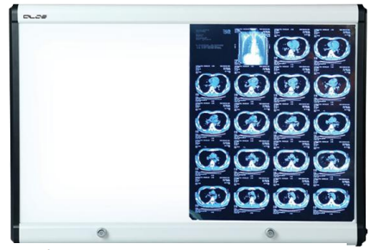
 | MARCA: ESPECIFICAR POR EL PROPONENTE
 | MODELO: ESPECIFICAR POR EL PROPONENTE
 | PROCEDENCIA: A ESPECIFICAR POR EL PROPONENTE
 | DIMENSIONES
 | ANCHO 111 X ALTO 512 X PROFUNDIDAD 3,9 cm
 | ELECTRICIDAD
 | VOLTAGE DE ENTRADA : 100 - 240 VAC 50/60 Hz
 | FUENTE DE LUZ
 | LUMINANCIA:7.000 - 12.000 lux (ATENUACION CONTINUA) /m 2,300-4,000 CD /m VIDA UTIL DEL LED 50.000 HORAS , MONTAGE EN PARED, PESO NETO 6.1 Kg
 | DOCUMENTACION:
 | CATALOGO: CON LA PROPUESTA DE PREFERENCIA EN ESPAÑOL CON DATOS TECNICOS E IMAGEN DEL DISPOSITIVO OFERTADO QUE PERMITAN VERIFICAR LAS ESPECIFICACIONES TECNICAS, MANUAL O GUIA DE USO: AL MOMENTO DE LA ENTREGA ORIGINAL IMPRESO, DE NO ESTAR EN ESPAÑOL COMO MINIMO UNA GUIA DE USO EN ESPAÑOL ELABORADA POR EL PROVEEDOR
 | GARANTIA COMERCIAL:
 | GARANTIA DE 1 AÑO O SUPERIOR
 | PLAZO DE ENTREGA
 | EL TIEMPO DE ENTREGA NO PODRA SUPERAR LOS 15 DIAS HABILES A PARTIR DE LA ADJUDICACION FORMAL
N° | CANTIDAD | UNIDAD | PRODUCTO
5 | 1 | PIEZA | BALANZA DIGITAL PARA RECIEN NACIDOS
 | ESPECIFICACIONES TECNICAS: |  |  | OFERTA (Manifestar aceptacion o expresamente las condiciones de su oferta con referencia a cada requerimiento) | PARA SER LLENADO POR LA C.S.B.P.
 | CARACTERISTICAS SOLICITADAS |  |  |  | CUMPLE | NO CUMPLE
 | 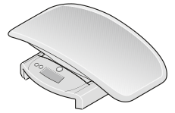
 | MARCA: ESPECIFICAR POR EL PROPONENTE
 | MODELO: ESPECIFICAR POR EL PROPONENTE
 | PROCEDENCIA: A ESPECIFICAR POR EL PROPONENTE
 | Datos técnicos Capacidad:20 kg, 44 lbs División (g):5 g < 10 kg > 10 g División (lbs):0,2 oz < 22 lbs > 0,5 oz Alimentación:Batería Dimensiones ( AxAxP):552 x 156 x 332 mm , 21,7 x 6,1 x 13,1 inch Peso neto:2,3 kg , 5 lbs Funciones:desconexión automática, TARA, Medición móvil, BMIF, Auto-HOLD, conmutación kg/lbs
 | ACCESORIOS POR CADA PIEZA:
 | CON TODOS LOS ELEMENTOS NECESARIOS PARA SU FUNCIONAMIENTO
 | DOCUMENTACION:
 | CATALOGO: CON LA PROPUESTA DE PREFERENCIA EN ESPAÑOL CON DATOS TECNICOS E IMAGEN DEL DISPOSITIVO OFERTADO QUE PERMITAN VERIFICAR LAS ESPECIFICACIONES TECNICAS, MANUAL O GUIA DE USO: AL MOMENTO DE LA ENTREGA ORIGINAL IMPRESO, DE NO ESTAR EN ESPAÑOL COMO MINIMO UNA GUIA DE USO EN ESPAÑOL ELABORADA POR EL PROVEEDOR
 | GARANTIA COMERCIAL:
 | GARANTIA DE 1 AÑO O SUPERIOR
 | PLAZO DE ENTREGA
 | EL TIEMPO DE ENTREGA NO PODRA SUPERAR LOS 15 DIAS HABILES A PARTIR DE LA ADJUDICACION FORMAL
N° | CANTIDAD | UNIDAD | PRODUCTO
6 | 1 | PIEZA | PODOSCOPIO
 | ESPECIFICACIONES TECNICAS: |  |  | OFERTA (Manifestar aceptacion o expresamente las condiciones de su oferta con referencia a cada requerimiento) | PARA SER LLENADO POR LA C.S.B.P.
 | CARACTERISTICAS SOLICITADAS |  |  |  | CUMPLE | NO CUMPLE
 | 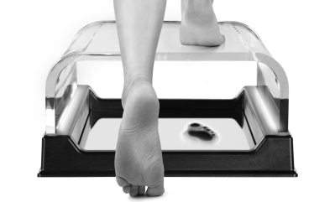
 | MARCA: ESPECIFICAR POR EL PROPONENTE
 | MODELO: ESPECIFICAR POR EL PROPONENTE
 | PROCEDENCIA: A ESPECIFICAR POR EL PROPONENTE
 | ESTRUCTURA: METACRILATO TRANSPARENTE.
 | FRECUENCIA : 220 / 240 VAC
 | POTENCIA: 7,5 VA
 | SURGENTE LUMINOSA: 520 nm
 | CONDICION AMBIENTAL DE FUNCIONAMIENTO: TEMPERATURA DE -10°C a 40°C HUMEDAD DE 20% a 85%
 | ACCESORIOS POR CADA PIEZA:
 | CON TODOS LOS ELEMENTOS NECESARIOS PARA SU FUNCIONAMIENTO
 | DOCUMENTACION:
 | CATALOGO: CON LA PROPUESTA DE PREFERENCIA EN ESPAÑOL CON DATOS TECNICOS E IMAGEN DEL DISPOSITIVO OFERTADO QUE PERMITAN VERIFICAR LAS ESPECIFICACIONES TECNICAS, MANUAL O GUIA DE USO: AL MOMENTO DE LA ENTREGA ORIGINAL IMPRESO, DE NO ESTAR EN ESPAÑOL COMO MINIMO UNA GUIA DE USO EN ESPAÑOL ELABORADA POR EL PROVEEDOR
 | GARANTIA COMERCIAL:
 | GARANTIA DE 1 AÑO O SUPERIOR
 | PLAZO DE ENTREGA
 | EL TIEMPO DE ENTREGA NO PODRA SUPERAR LOS 15 DIAS HABILES A PARTIR DE LA ADJUDICACION FORMAL
N° | CANTIDAD | UNIDAD | PRODUCTO
7 | 3 | PIEZAS | LAMPARA DE EXPLORACION
 | ESPECIFICACIONES TECNICAS: |  |  | OFERTA (Manifestar aceptacion o expresamente las condiciones de su oferta con referencia a cada requerimiento) | PARA SER LLENADO POR LA C.S.B.P.
 | CARACTERISTICAS SOLICITADAS |  |  |  | CUMPLE | NO CUMPLE
 | 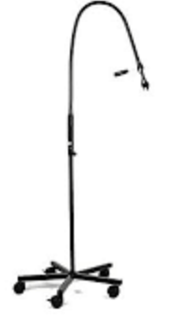
 | MARCA: ESPECIFICAR POR EL PROPONENTE
 | MODELO: ESPECIFICAR POR EL PROPONENTE
 | PROCEDENCIA: A ESPECIFICAR POR EL PROPONENTE
 | Tecnología LED de última generación (228 lúmenes) Vida útil de hasta 50.000 horas Luz fría Dispositivo de enfoque en la parte frontal del cabezal de la lámpara para ajustar perfectamente el tamaño del campo de exploración iluminado Brazo flexible de gran longitud. Fuente de alimentación universal 230V 50 Hz. Base con ruedas direccionables
 | GARANTIA COMERCIAL:
 | GARANTIA DE 1 AÑO O SUPERIOR
 | PLAZO DE ENTREGA
 | EL TIEMPO DE ENTREGA NO PODRA SUPERAR LOS 15 DIAS HABILES A PARTIR DE LA ADJUDICACION FORMAL
N° | CANTIDAD | UNIDAD | PRODUCTO
8 | 3 | PIEZA | OXIMETROS DE PULSO
 | ESPECIFICACIONES TECNICAS: |  |  | OFERTA (Manifestar aceptacion o expresamente las condiciones de su oferta con referencia a cada requerimiento) | PARA SER LLENADO POR LA C.S.B.P.
 | CARACTERISTICAS SOLICITADAS |  |  |  | CUMPLE | NO CUMPLE
 | 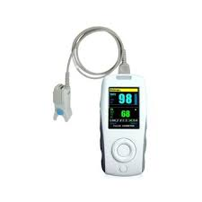
 | MARCA: ESPECIFICAR POR EL PROPONENTE
 | MODELO: ESPECIFICAR POR EL PROPONENTE
 | PROCEDENCIA: A ESPECIFICAR POR EL PROPONENTE
 | EQUIPO PORTÁTIL,
 | INDICADOR DE ESTADO DE LA BATERIA.
 | RANGO DE PACIENTE ADULTO-PEDIÁTRICO
 | DURACIÓN A DE BATERÍA MAYOR A 2 HORAS
 | RANGO DE SATURACIÓN DE OXIGENO 35 A 99%
 | RANGO DE FRECUENCIA DE PULSO 30 A 235 PULSOS POR MINUTO
 | RANGO DE RESOLUCIÓN %SPO2 ±1 / FRECUENCIA DE PULSO ±1 LPM
 | PANTALLA LCD
 | VISUALIZACIÓN DE MEDICION EN TIEMPO REAL
 | ACCESORIOS
 | · Oximetro de pulso con estuche
 | · Sensor de oximetría adulto
 | · cargador de batería
 | · cable de poder
 | · Baterías recargables
 | · Manual de usuario
 | GARANTIA COMERCIAL:
 | GARANTIA DE 1 AÑO O SUPERIOR
 | PLAZO DE ENTREGA
 | EL TIEMPO DE ENTREGA NO PODRA SUPERAR LOS 15 DIAS HABILES A PARTIR DE LA ADJUDICACION FORMAL
N° | CANTIDAD | UNIDAD | PRODUCTO
9 | 1 | PIEZAS | BALANZA CON TALLIMETRO DIGITAL
 | ESPECIFICACIONES TECNICAS: |  |  | OFERTA (Manifestar aceptacion o expresamente las condiciones de su oferta con referencia a cada requerimiento) | PARA SER LLENADO POR LA C.S.B.P.
 | CARACTERISTICAS SOLICITADAS |  |  |  | CUMPLE | NO CUMPLE

 | MARCA: ESPECIFICAR POR EL PROPONENTE
 | MODELO: ESPECIFICAR POR EL PROPONENTE
 | PROCEDENCIA: A ESPECIFICAR POR EL PROPONENTE
 | CAPACIDAD DE 200KG O SUPERIOR
 | ALIMENTACION BATERIA Y/O RED ELECTRICA
 | DESCONEXCION AUTOMATICA
 | CONMUTACION DE KG/LBS O MEJOR
 | FUNCION DE TARA
 | FUNCION HOLD
 | ESTADIMETRO DIGITAL
 | FUCIONES OPCIONALES
 | CONTROL DE INDICE DE MASA CORPORAL (OPCIONAL)
 | TRANSMISION DE INFORMACION POR SISTEMA INALAMBRICO O CONEXIÓN LAN (OPCIONAL)
 | ACCESORIOS
 | MANUAL DE USUARIO
 | GARANTIA COMERCIAL:
 | GARANTIA DE 1 AÑO O SUPERIOR
 | PLAZO DE ENTREGA
 | EL TIEMPO DE ENTREGA NO PODRA SUPERAR LOS 15 DIAS HABILES A PARTIR DE LA ADJUDICACION FORMAL
N° | CANTIDAD | UNIDAD | PRODUCTO
10 | 2 | PIEZAS | BALANZA MADRE NIÑO
 | ESPECIFICACIONES TECNICAS: |  |  | OFERTA (Manifestar aceptacion o expresamente las condiciones de su oferta con referencia a cada requerimiento) | PARA SER LLENADO POR LA C.S.B.P.
 | CARACTERISTICAS SOLICITADAS |  |  |  | CUMPLE | NO CUMPLE
 | 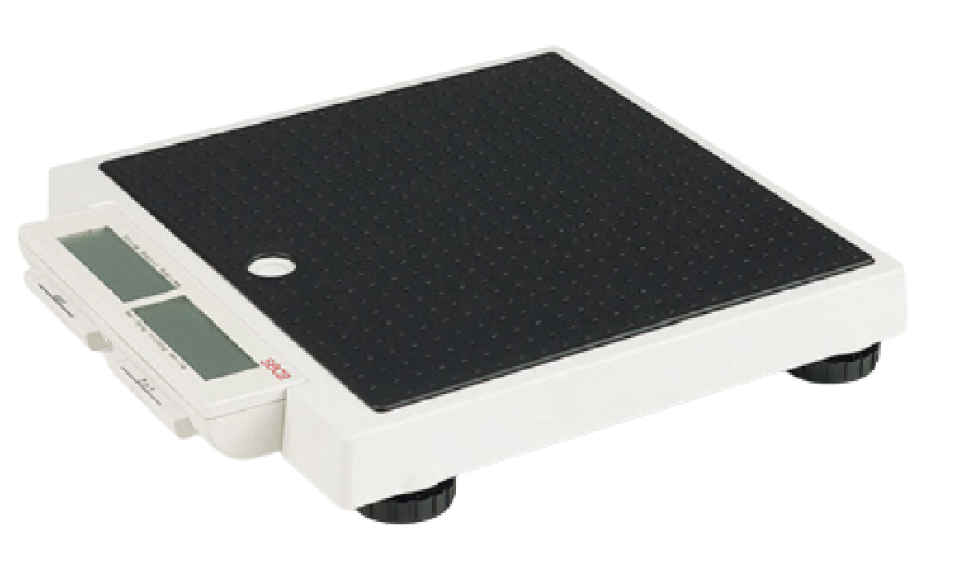
 | MARCA: ESPECIFICAR POR EL PROPONENTE
 | MODELO: ESPECIFICAR POR EL PROPONENTE
 | PROCEDENCIA: A ESPECIFICAR POR EL PROPONENTE
 | CAPACIDAD DE 200 KG O SUPERIOR
 | FUENTE DE ALIMENTACION POR FUENTE DC, BATERIAS O PILAS
 | FUNCION AUTOHOLD
 | FUNCION MADRE/BEBE
 | CONMUTACION DE KG/LBS O MEJOR
 | APAGADO AUTOMATICO
 | GARANTIA COMERCIAL:
 | GARANTIA DE 1 AÑO O SUPERIOR
 | PLAZO DE ENTREGA
 | EL TIEMPO DE ENTREGA NO PODRA SUPERAR LOS 15 DIAS HABILES A PARTIR DE LA ADJUDICACION FORMAL
N° | CANTIDAD | UNIDAD | PRODUCTO
11 | 1 | PIEZA | OXIMETRO PEDIATRICO
 | ESPECIFICACIONES TECNICAS: |  |  | OFERTA (Manifestar aceptacion o expresamente las condiciones de su oferta con referencia a cada requerimiento) | PARA SER LLENADO POR LA C.S.B.P.
 | CARACTERISTICAS SOLICITADAS |  |  |  | CUMPLE | NO CUMPLE
 | 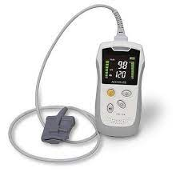
 | MARCA: ESPECIFICAR POR EL PROPONENTE
 | MODELO: ESPECIFICAR POR EL PROPONENTE
 | PROCEDENCIA: A ESPECIFICAR POR EL PROPONENTE
 | EQUIPO PORTÁTIL,
 | INDICADOR DE ESTADO DE LA BATERIA.
 | RANGO DE PACIENTE PEDIÁTRICO- NEONATAL
 | DURACIÓN A DE BATERÍA MAYOR A 2 HORAS
 | RANGO DE SATURACIÓN DE OXIGENO 35 A 99%
 | RANGO DE FRECUENCIA DE PULSO 30 A 235 PULSOS POR MINUTO
 | RANGO DE RESOLUCIÓN %SPO2 ±1 / FRECUENCIA DE PULSO ±1 LPM
 | PANTALLA LCD
 | VISUALIZACIÓN DE MEDICION EN TIEMPO REAL
 | ACCESORIOS
 | · Oximetro de pulso con estuche
 | · Sensor de oximetria pediatrico/neonatal
 | · cargador de batería
 | · cable de poder
 | · Baterías recargables
 | · Manual de usuario
 | GARANTIA COMERCIAL:
 | GARANTIA DE 1 AÑO O SUPERIOR
 | PLAZO DE ENTREGA
 | EL TIEMPO DE ENTREGA NO PODRA SUPERAR LOS 15 DIAS HABILES A PARTIR DE LA ADJUDICACION FORMAL
N° | CANTIDAD | UNIDAD | PRODUCTO
12 | 3 | PIEZAS | LAMPARA DE LUZ HALOGENA
 | ESPECIFICACIONES TECNICAS: |  |  | OFERTA (Manifestar aceptacion o expresamente las condiciones de su oferta con referencia a cada requerimiento) | PARA SER LLENADO POR LA C.S.B.P.
 | CARACTERISTICAS SOLICITADAS |  |  |  | CUMPLE | NO CUMPLE
 | 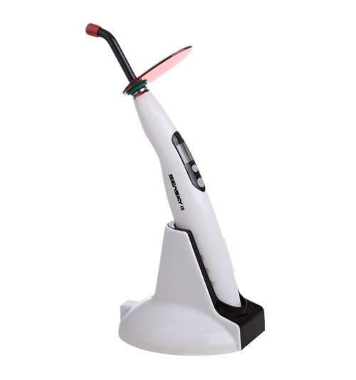
 | MARCA: ESPECIFICAR POR EL PROPONENTE
 | MODELO: ESPECIFICAR POR EL PROPONENTE
 | PROCEDENCIA: A ESPECIFICAR POR EL PROPONENTE
 | *LA LÁMPARA DEBE SER TIPO LED O MEJOR TECNOLOGÍA
 | * POTENCIA DE 1200mW/CM2 O MEJOR
 | * HAZ UNIFORME, FUERTE PENETRABILIDAD
 | * INTERVALOS DE TIEMPO 5-10-15 O MEJOR
 | * FUNCIONES 2 O MAS FUNCIONES
 | * BATERIA DE LITIO RECARGABLE, DE CAPACIDAD DE 1800 mAh o MEJOR
 | * ADATADOR CARGA DE NRTADA 100 - 240 VaC 50HZ
 | * LONGITUD DE ONDA 385NM - 450 NM O MEJOR
 | GARANTIA COMERCIAL:
 | GARANTIA DE 1 AÑO O SUPERIOR
 | PLAZO DE ENTREGA
 | EL TIEMPO DE ENTREGA NO PODRA SUPERAR LOS 15 DIAS HABILES A PARTIR DE LA ADJUDICACION FORMAL
N° | CANTIDAD | UNIDAD | PRODUCTO
13 | 1 | PIEZA | LOCALIZADOR DE APICE
 | ESPECIFICACIONES TECNICAS: |  |  | OFERTA (Manifestar aceptacion o expresamente las condiciones de su oferta con referencia a cada requerimiento) | PARA SER LLENADO POR LA C.S.B.P.
 | CARACTERISTICAS SOLICITADAS |  |  |  | CUMPLE | NO CUMPLE
 | 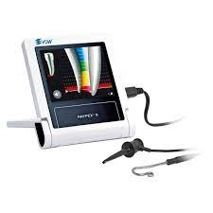
 | MARCA: ESPECIFICAR POR EL PROPONENTE
 | MODELO: ESPECIFICAR POR EL PROPONENTE
 | PROCEDENCIA: A ESPECIFICAR POR EL PROPONENTE
 | LOCALIZADOR DE APICE CON ALTA PRECISION
 | COMPACTO Y LIGERO
 | CALIBRACION AUTOMATICA
 | PANTALLA LCD O MEJOR
 | ALIMENTACION PILAS/BATERIA Y/O RED ELECTRICA
 | ACCESORIOS
 | SONDA
 | PORTALIMAS
 | O MEJOR
 | GARANTIA COMERCIAL:
 | GARANTIA DE 1 AÑO O SUPERIOR
 | PLAZO DE ENTREGA
 | EL TIEMPO DE ENTREGA NO PODRA SUPERAR LOS 15 DIAS HABILES A PARTIR DE LA ADJUDICACION FORMAL
II | RECEPCION
2.1 | LA ENTREGA SERA ALMACENES DE LA C.S.B.P. Regional La Paz, PREVIA COORDINACION CON ENCARGADO DE ACTIVOS FIJOS Y/O ALMACENES

